SA018-收入科目
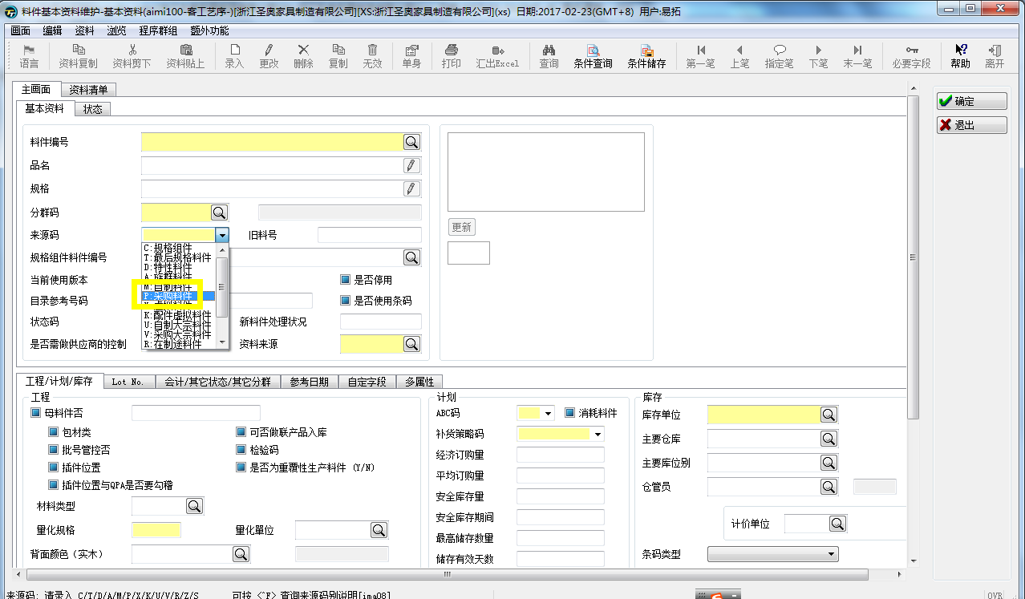
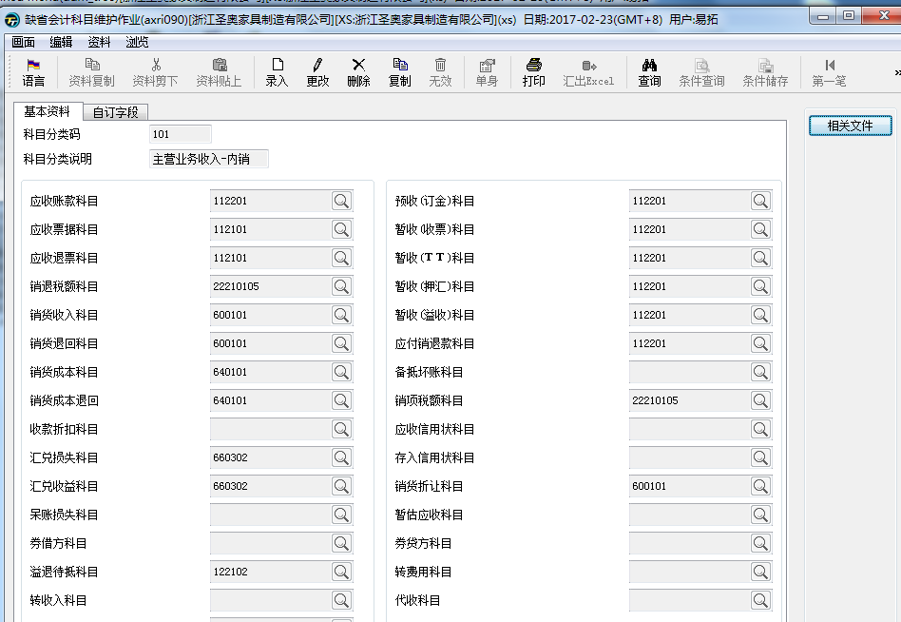
系统信息
客户名称： | 圣奥家具 | 规格代号:SA018
系统版本： | GP | 客制时数:8H
开立人员: | 李霞 | 开立日期:170223
开发人员: |  | 交付日期:
测试人员: |  | 测试日期:
功能目的 |  |  |  |  |  |  | 返回
划分特殊料件的收入科目
功能说明
存货明细对应到账款类型axri090 存货属性对应到账款类型axri090
版本
1.0
注意事项

修改Table清单
新增作业cxri100:特殊料件销售收入对应表
新增表

修改程序清单

程序逻辑
1、选取料件编号后，开窗选取账款类别axri090中的数据，则此料件归属此账款类别；
2、若料件编号不选取，在料件属性开窗或像料件aimi100中的档一样通过下拉框进行选择；选取料件属性之后，则选取该属性归属的账款类别；
3、axmt670通过axrp330抛转到axrt300中的收入科目；按照上述客制逻辑优先取值；例如：若出货单中的料件MISC01，在上述设置中有设置MISC01归属于账款类别01，则优先取设定的此档案中账款类别对应的收入科目；同理：料件属性是P的，则优先取此档案中账款类别对应的收入科目；若在此档案中，没有设置的，则按照目前系统的正常逻辑进行取值； 4、先前在axmt670中按照币种有管控是外销科目或者内销科目；若按照上述取值方式，则加上这段逻辑。（后确认，无此段逻辑，则忽略这段话。）
5、axct322销货成本科目，若料号或料件属性在cxri100中有设定，则优先取此料件对应的账款类型设定的成本科目；若无设定，则保持现有逻辑不变。
6、axmt670中管控，若单身有挑选到出货单号，则单身类型其他加项和减项不允许使用；
7、axmt670中单身类型：是其他加项和其他减项内容，则通过axrp330抛转到axrt300中，账款类型默认为空；若不是其他加项和减项，则保持现有逻辑不变。

画面格式
 | 料件编码 | 名称显示 | 料件属性 | 名称显示 | 账款类别编码 | 名称显示
 | 开窗q_ima |  | aimi100中来源码开窗 |  | 开窗q_ool

涉及相关程序的画面如下：

